KOYO Estofados
TABELA ESTOFADOS 2026 |  |  |  |  |  |  |  |  |  |  | TECIDOS KARAMS
LÍQUIDA
 |  |  |  |  |  |  |  |  | REVISÃO | 2026-05-12

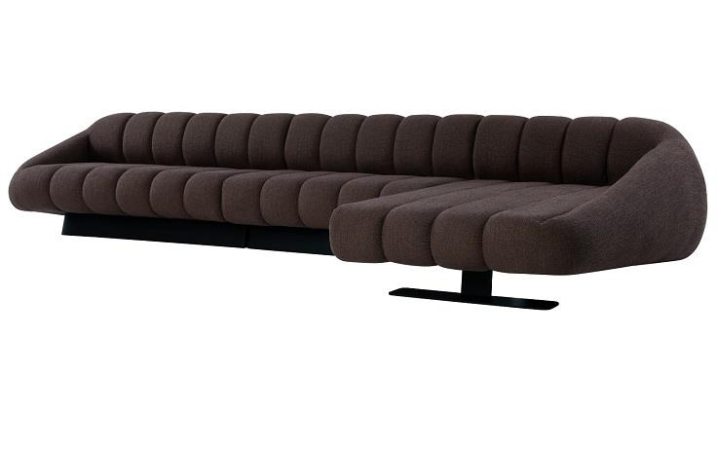
ESTOFADO ARPEGGIO | Descrição | Larg | Prof | PA | m2 | Altura | Tecido | G8 | G9 | G10 | G0 | G1 | G2 | G3 | G4 | G5 | G6 | G7
 | Módulo (1Ass:100 - S/Br) | 1.00 | 1.10 | 0.00 | 1.10 | 0.77 | 6.20 | 4,341 | 4,536 | 5,218 | 3,259 | 3,327 | 3,434 | 3,532 | 3,639 | 3,746 | 3,853 | 4,039
 | Módulo (1Ass:125 - S/Br) | 1.25 | 1.10 | 0.00 | 1.38 | 0.77 | 7.00 | 4,911 | 5,135 | 5,923 | 3,662 | 3,741 | 3,865 | 3,977 | 4,101 | 4,225 | 4,348 | 4,562
 | Módulo (1Ass:150 - S/Br) | 1.50 | 1.10 | 0.00 | 1.65 | 0.77 | 7.60 | 5,420 | 5,668 | 6,534 | 4,047 | 4,134 | 4,270 | 4,394 | 4,530 | 4,666 | 4,802 | 5,037
 | Módulo (1Ass:175 - S/Br) | 1.75 | 1.10 | 0.00 | 1.93 | 0.77 | 8.40 | 6,043 | 6,320 | 7,291 | 4,503 | 4,600 | 4,753 | 4,891 | 5,044 | 5,197 | 5,349 | 5,613
 | Módulo (1Ass:200 - S/Br) | 2.00 | 1.10 | 0.00 | 2.20 | 0.77 | 9.20 | 6,616 | 6,923 | 7,999 | 4,910 | 5,018 | 5,187 | 5,340 | 5,510 | 5,679 | 5,848 | 6,140
 |  |  |  | 0.00
 | Módulo (1Ass:100 - 1Br:025) | 1.25 | 1.10 | 0.00 | 1.38 | 0.77 | 7.80 | 5,709 | 5,964 | 6,856 | 4,294 | 4,383 | 4,524 | 4,651 | 4,791 | 4,932 | 5,072 | 5,314
 | Módulo (1Ass:125 - 1Br:025) | 1.50 | 1.10 | 0.00 | 1.65 | 0.77 | 8.55 | 6,264 | 6,547 | 7,537 | 4,693 | 4,792 | 4,948 | 5,089 | 5,245 | 5,401 | 5,556 | 5,825
 | Módulo (1Ass:150 - 1Br:025) | 1.75 | 1.10 | 0.00 | 1.93 | 0.77 | 9.30 | 6,875 | 7,186 | 8,275 | 5,148 | 5,257 | 5,428 | 5,584 | 5,755 | 5,926 | 6,097 | 6,393
 | Módulo (1Ass:175 - 1Br:025) | 2.00 | 1.10 | 0.00 | 2.20 | 0.77 | 10.05 | 7,433 | 7,773 | 8,960 | 5,550 | 5,669 | 5,856 | 6,025 | 6,212 | 6,399 | 6,585 | 6,907
 | Módulo (1Ass:200 - 1Br:025) | 2.20 | 1.10 | 0.00 | 2.42 | 0.77 | 10.80 | 8,037 | 8,404 | 9,690 | 5,998 | 6,127 | 6,329 | 6,512 | 6,714 | 6,916 | 7,118 | 7,467
 |  |  |  | 0.00
 | Chaise (1Ass:100 - 1Br:025) | 1.25 | 1.95 | 0.00 | 2.44 | 0.77 | 7.35 | 9,892 | 10,130 | 10,963 | 8,571 | 8,655 | 8,785 | 8,904 | 9,035 | 9,166 | 9,297 | 9,523
PEÇA ASSINADA DESIGN: | Chaise (1Ass:125 - 1Br:025) | 1.50 | 1.95 | 0.00 | 2.93 | 0.77 | 8.00 | 10,597 | 10,859 | 11,778 | 9,141 | 9,233 | 9,377 | 9,508 | 9,652 | 9,797 | 9,941 | 10,190
DIMITRI LOCIKS |  |  |  | 0.00
ESTOFADO BROOKLIN | Descrição | Larg | Prof | PA | m2 | Altura | Tecido | G8 | G9 | G10 | G0 | G1 | G2 | G3 | G4 | G5 | G6 | G7
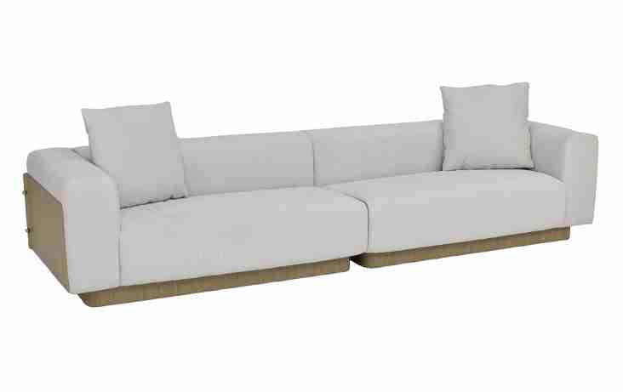
 | Modulo (1Ass:072 - S/Br) | 0.72 | 0.92 | 0.00 | 0.66 | 0.78 | 4.40 | 2,779 | 2,886 | 3,263 | 2,181 | 2,218 | 2,278 | 2,332 | 2,391 | 2,450 | 2,509 | 2,612
 | Modulo (1Ass:082 - S/Br) | 0.82 | 0.92 | 0.00 | 0.75 | 0.78 | 4.60 | 2,978 | 3,092 | 3,492 | 2,345 | 2,385 | 2,448 | 2,505 | 2,568 | 2,630 | 2,693 | 2,801
 | Modulo (1Ass:092 - S/Br) | 0.92 | 0.92 | 0.00 | 0.85 | 0.78 | 4.80 | 3,191 | 3,311 | 3,732 | 2,522 | 2,564 | 2,631 | 2,691 | 2,757 | 2,823 | 2,890 | 3,004
 | Modulo (1Ass:102 - S/Br) | 1.02 | 0.92 | 0.00 | 0.94 | 0.78 | 5.00 | 3,400 | 3,526 | 3,970 | 2,696 | 2,741 | 2,810 | 2,874 | 2,943 | 3,013 | 3,083 | 3,203
 | Modulo (1Ass:112 - S/Br) | 1.12 | 0.92 | 0.00 | 1.03 | 0.78 | 5.20 | 3,612 | 3,745 | 4,211 | 2,873 | 2,920 | 2,993 | 3,060 | 3,133 | 3,206 | 3,279 | 3,406
 | Modulo (1Ass:122 - S/Br) | 1.22 | 0.92 | 0.00 | 1.12 | 0.78 | 5.40 | 3,812 | 3,951 | 4,439 | 3,038 | 3,087 | 3,163 | 3,233 | 3,310 | 3,386 | 3,463 | 3,595
 |  |  |  | 0.00
 | Modulo (1Ass:072 - 1Br:029) | 1.01 | 0.92 | 0.00 | 0.93 | 0.78 | 5.50 | 3,995 | 4,138 | 4,637 | 3,204 | 3,254 | 3,332 | 3,404 | 3,482 | 3,560 | 3,639 | 3,774
OBS: PÉ EM LÂMINA NATURAL | Modulo (1Ass:082 - 1Br:029) | 1.11 | 0.92 | 0.00 | 1.02 | 0.78 | 5.70 | 4,195 | 4,344 | 4,865 | 3,368 | 3,421 | 3,502 | 3,577 | 3,659 | 3,741 | 3,823 | 3,964
OBS: ENCOSTO E BRAÇO EM METAL REVESTIDO COM LÂMINA NATURAL | Modulo (1Ass:092 - 1Br:029) | 1.21 | 0.92 | 0.00 | 1.11 | 0.78 | 5.90 | 4,404 | 4,559 | 5,103 | 3,542 | 3,597 | 3,682 | 3,760 | 3,845 | 3,931 | 4,016 | 4,163
 | Modulo (1Ass:102 - 1Br:029) | 1.31 | 0.92 | 0.00 | 1.21 | 0.78 | 6.10 | 4,616 | 4,778 | 5,343 | 3,720 | 3,776 | 3,865 | 3,946 | 4,035 | 4,123 | 4,212 | 4,366
PEÇA ASSINADA DESIGN: | Modulo (1Ass:112 - 1Br:029) | 1.41 | 0.92 | 0.00 | 1.30 | 0.78 | 6.30 | 4,825 | 4,993 | 5,581 | 3,893 | 3,952 | 4,045 | 4,129 | 4,221 | 4,313 | 4,406 | 4,565
CARLOS ARRALDE | Modulo (1Ass:122 - 1Br:029) | 1.51 | 0.92 | 0.00 | 1.39 | 0.78 | 6.50 | 5,025 | 5,199 | 5,809 | 4,058 | 4,119 | 4,215 | 4,302 | 4,398 | 4,494 | 4,589 | 4,755
ESTOFADO CASCO | Descrição | Larg | Prof | PA | m2 | Altura | Tecido | G8 | G9 | G10 | G0 | G1 | G2 | G3 | G4 | G5 | G6 | G7
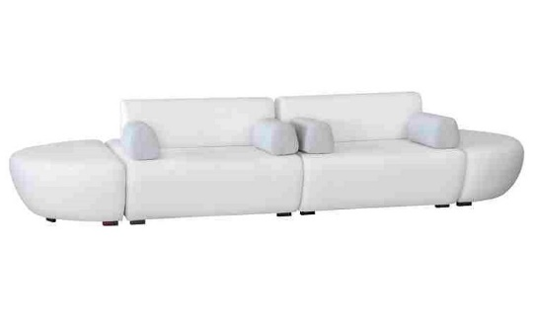
 | Módulo (1Ass:080 - S/Br) | 0.80 | 1.60 | 1.60 | 1.28 | 0.80 | 5.50 | 2,564 | 2,695 | 3,152 | 1,840 | 1,885 | 1,957 | 2,022 | 2,094 | 2,166 | 2,238 | 2,362
 | Módulo (1Ass:090 - S/Br) | 0.90 | 1.60 | 1.60 | 1.44 | 0.80 | 5.70 | 2,738 | 2,875 | 3,352 | 1,982 | 2,029 | 2,104 | 2,172 | 2,247 | 2,322 | 2,397 | 2,527
 | Módulo (1Ass:100 - S/Br) | 1.00 | 1.60 | 1.60 | 1.60 | 0.80 | 5.90 | 2,909 | 3,051 | 3,549 | 2,121 | 2,170 | 2,248 | 2,319 | 2,398 | 2,476 | 2,554 | 2,689
 | Módulo (1Ass:110 - S/Br) | 1.10 | 1.60 | 1.60 | 1.76 | 0.80 | 6.10 | 3,078 | 3,225 | 3,743 | 2,257 | 2,308 | 2,390 | 2,464 | 2,545 | 2,626 | 2,708 | 2,848
 | Módulo (1Ass:120 - S/Br) | 1.20 | 1.60 | 1.60 | 1.92 | 0.80 | 6.30 | 3,249 | 3,402 | 3,940 | 2,395 | 2,449 | 2,534 | 2,611 | 2,695 | 2,780 | 2,864 | 3,010
 |  |  |  | 0.00
 | Almofada Decorativa | 0.50 | 1.00 | 0.00 | 0.50 | 0.50 | 1.70 | 203 | 223 | 294 | 90 | 97 | 109 | 119 | 130 | 141 | 152 | 172
 |  |  |  | 0.00
PEÇA ASSINADA DESIGN: | Braço | 0.20 | 0.50 | 0.00 | 0.10 | 0.67 | 1.60 | 232 | 249 | 310 | 135 | 142 | 151 | 160 | 169 | 179 | 189 | 205
TRI DESIGN |  |  |  | 0.00
OSB: PÉ EM MADEIRA PINTADO | Puff | 0.75 | 1.60 | 0.00 | 1.20 | 0.45 | 4.00 | 1,979 | 2,068 | 2,377 | 1,489 | 1,520 | 1,568 | 1,613 | 1,661 | 1,710 | 1,758 | 1,842
 |  |  |  | 0.00
ESTOFADO GORDON | Descrição | Larg | Prof | PA | m2 | Altura | Tecido | G8 | G9 | G10 | G0 | G1 | G2 | G3 | G4 | G5 | G6 | G7
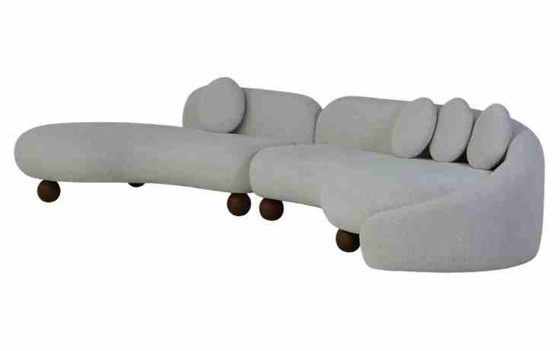
 | Modulo curvo sem braço | 1.65 | 1.36 | 0.00 | 2.24 | 0.74 | 8.00 | 6,294 | 6,544 | 7,418 | 4,907 | 4,994 | 5,132 | 5,257 | 5,394 | 5,532 | 5,669 | 5,907
 | Modulo curvo sem braço | 1.75 | 1.36 | 0.00 | 2.38 | 0.74 | 8.40 | 6,562 | 6,826 | 7,750 | 5,095 | 5,188 | 5,333 | 5,465 | 5,611 | 5,756 | 5,901 | 6,152
 | Modulo curvo sem braço | 1.85 | 1.36 | 0.00 | 2.52 | 0.74 | 8.80 | 6,833 | 7,111 | 8,086 | 5,288 | 5,385 | 5,538 | 5,677 | 5,831 | 5,984 | 6,137 | 6,401
 | Modulo curvo sem braço | 1.95 | 1.36 | 0.00 | 2.65 | 0.74 | 9.20 | 7,101 | 7,393 | 8,418 | 5,476 | 5,578 | 5,739 | 5,886 | 6,047 | 6,208 | 6,369 | 6,647
 | Modulo curvo sem braço | 2.05 | 1.36 | 0.00 | 2.79 | 0.74 | 9.60 | 7,368 | 7,676 | 8,750 | 5,665 | 5,772 | 5,941 | 6,094 | 6,263 | 6,432 | 6,601 | 6,893
 |  |  |  | 0.00
 | Modulo curvo com braço | 1.80 | 1.40 | 0.00 | 2.52 | 0.74 | 13.00 | 8,532 | 8,961 | 10,460 | 6,155 | 6,305 | 6,540 | 6,754 | 6,990 | 7,226 | 7,461 | 7,868
 | Modulo curvo com braço | 1.90 | 1.40 | 0.00 | 2.66 | 0.74 | 13.50 | 8,850 | 9,296 | 10,858 | 6,373 | 6,530 | 6,775 | 6,998 | 7,244 | 7,489 | 7,734 | 8,158
OBS: PÉ EM MADEIRA PINTADO | Modulo curvo com braço | 2.00 | 1.40 | 0.00 | 2.80 | 0.74 | 14.00 | 9,164 | 9,628 | 11,253 | 6,588 | 6,751 | 7,006 | 7,238 | 7,493 | 7,749 | 8,004 | 8,445
 | Modulo curvo com braço | 2.10 | 1.40 | 0.00 | 2.94 | 0.74 | 14.50 | 9,510 | 9,992 | 11,679 | 6,836 | 7,004 | 7,269 | 7,510 | 7,775 | 8,041 | 8,306 | 8,763
 | Modulo curvo com braço | 2.20 | 1.40 | 0.00 | 3.08 | 0.74 | 15.00 | 9,825 | 10,324 | 12,074 | 7,051 | 7,226 | 7,501 | 7,750 | 8,025 | 8,300 | 8,575 | 9,050
 |  |  |  | 0.00
ESTOFADO HIATO | Descrição | Larg | Prof | PA | m2 | Altura | Tecido | G8 | G9 | G10 | G0 | G1 | G2 | G3 | G4 | G5 | G6 | G7
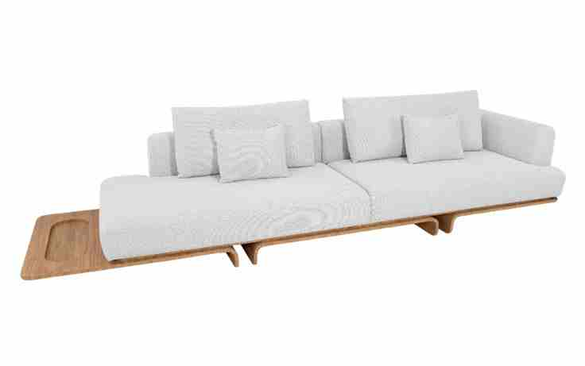
 | Bipartido (2Ass:105 - 2Br:020) | 2.50 | 1.02 | 0.00 | 2.55 | 0.87 | 12.80 | 10,941 | 11,341 | 12,742 | 8,720 | 8,860 | 9,080 | 9,280 | 9,500 | 9,720 | 9,940 | 10,321
 | Bipartido (2Ass:115 - 2Br:020) | 2.70 | 1.02 | 0.00 | 2.75 | 0.87 | 13.30 | 11,284 | 11,701 | 13,161 | 8,968 | 9,114 | 9,344 | 9,552 | 9,782 | 10,011 | 10,241 | 10,637
 | Bipartido (2Ass:125 - 2Br:020) | 2.90 | 1.02 | 0.00 | 2.96 | 0.87 | 13.80 | 11,653 | 12,087 | 13,607 | 9,244 | 9,396 | 9,635 | 9,852 | 10,090 | 10,329 | 10,568 | 10,980
 | Bipartido (2Ass:135 - 2Br:020) | 3.10 | 1.02 | 0.00 | 3.16 | 0.87 | 14.30 | 12,026 | 12,477 | 14,056 | 9,523 | 9,681 | 9,929 | 10,154 | 10,402 | 10,650 | 10,899 | 11,327
 | Bipartido (2Ass:145 - 2Br:020) | 3.30 | 1.02 | 0.00 | 3.37 | 0.87 | 14.80 | 12,433 | 12,901 | 14,539 | 9,836 | 9,999 | 10,257 | 10,491 | 10,748 | 11,006 | 11,263 | 11,708
 |  |  |  | 0.00
 | Inteiro (1Sumie:143 - 1Mod. C/br:145 - 1Mesa:045) | 3.33 | 1.02 | 0.00 | 3.40 | 0.87 | 12.60 | 11,243 | 11,636 | 13,013 | 9,059 | 9,197 | 9,413 | 9,610 | 9,827 | 10,043 | 10,259 | 10,633
 | Inteiro (1Sumie:153 - 1Mod. C/br:155 - 1Mesa:045) | 3.53 | 1.02 | 0.00 | 3.60 | 0.87 | 13.15 | 11,626 | 12,038 | 13,480 | 9,339 | 9,483 | 9,710 | 9,916 | 10,143 | 10,369 | 10,596 | 10,987
OBS: BASE EM LÂMINA NATURAL | Inteiro (1Sumie:163 - 1Mod. C/br:165 - 1Mesa:045) | 3.73 | 1.02 | 0.00 | 3.80 | 0.87 | 13.70 | 12,043 | 12,474 | 13,981 | 9,653 | 9,803 | 10,040 | 10,256 | 10,493 | 10,730 | 10,966 | 11,376
 |  |  |  | 0.00
PEÇA ASSINADA DESIGN: |  |  |  | 0.00
ESTÚDIO AMBOS |  |  |  | 0.00
ESTOFADO HOYO | Descrição | Larg | Prof | PA | m2 | Altura | Tecido | G8 | G9 | G10 | G0 | G1 | G2 | G3 | G4 | G5 | G6 | G7
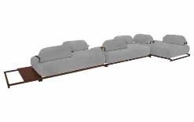
 | Assento | 1.57 | 1.17 | 0.00 | 1.84 | 0.40 | 5.50 | 4,935 | 5,080 | 5,586 | 4,133 | 4,183 | 4,263 | 4,335 | 4,415 | 4,494 | 4,574 | 4,711
 | Assento | 1.67 | 1.17 | 0.00 | 1.95 | 0.40 | 5.70 | 5,170 | 5,321 | 5,849 | 4,332 | 4,384 | 4,468 | 4,543 | 4,626 | 4,709 | 4,792 | 4,936
 | Assento | 1.77 | 1.17 | 0.00 | 2.07 | 0.40 | 5.90 | 5,395 | 5,552 | 6,103 | 4,521 | 4,576 | 4,663 | 4,741 | 4,828 | 4,914 | 5,001 | 5,151
 | Assento | 1.87 | 1.17 | 0.00 | 2.19 | 0.40 | 6.10 | 5,623 | 5,787 | 6,360 | 4,713 | 4,771 | 4,861 | 4,943 | 5,033 | 5,123 | 5,213 | 5,369
 | Assento | 1.97 | 1.17 | 0.00 | 2.30 | 0.40 | 6.30 | 5,857 | 6,028 | 6,624 | 4,912 | 4,972 | 5,065 | 5,151 | 5,244 | 5,338 | 5,432 | 5,593
 | Assento | 2.07 | 1.17 | 0.00 | 2.42 | 0.40 | 6.50 | 6,085 | 6,262 | 6,881 | 5,105 | 5,167 | 5,264 | 5,352 | 5,449 | 5,546 | 5,644 | 5,812
 |  |  |  | 0.00
 | Encosto solto | 0.54 | 0.30 | 0.00 | 0.16 | 0.30 | 2.30 | 761 | 803 | 949 | 530 | 544 | 567 | 588 | 611 | 634 | 657 | 697
OBS: BASE EM MADEIRA PINTADO | Encosto solto | 0.64 | 0.30 | 0.00 | 0.19 | 0.30 | 2.40 | 813 | 858 | 1,015 | 563 | 579 | 604 | 626 | 651 | 676 | 700 | 743
PEÇA ASSINADA DESIGN: | Encosto solto | 0.74 | 0.30 | 0.00 | 0.22 | 0.30 | 2.50 | 868 | 916 | 1,084 | 600 | 617 | 643 | 668 | 694 | 721 | 747 | 793
MILA RODRIGUES | Encosto solto | 0.84 | 0.30 | 0.00 | 0.25 | 0.30 | 2.60 | 922 | 974 | 1,153 | 637 | 655 | 683 | 709 | 737 | 765 | 794 | 842
 | Encosto solto | 0.94 | 0.30 | 0.00 | 0.28 | 0.30 | 2.70 | 977 | 1,031 | 1,223 | 674 | 693 | 723 | 750 | 780 | 810 | 840 | 892
 | Encosto solto | 1.04 | 0.30 | 0.00 | 0.31 | 0.30 | 2.80 | 1,028 | 1,086 | 1,288 | 707 | 727 | 759 | 788 | 820 | 852 | 884 | 939
 |  |  |  | 0.00
NÃO SE APLICA DESCONTO NA MESA -> | Mesa lateral (Altura da base) | 0.70 | 1.10 | 0.00 | 0.77 | 0.09 | 1.00 | 1,230 |  |  | 1,230
 |  |  |  | 0.00
ESTOFADO ISAO | Descrição | Larg | Prof | PA | m2 | Altura | Tecido | G8 | G9 | G10 | G0 | G1 | G2 | G3 | G4 | G5 | G6 | G7
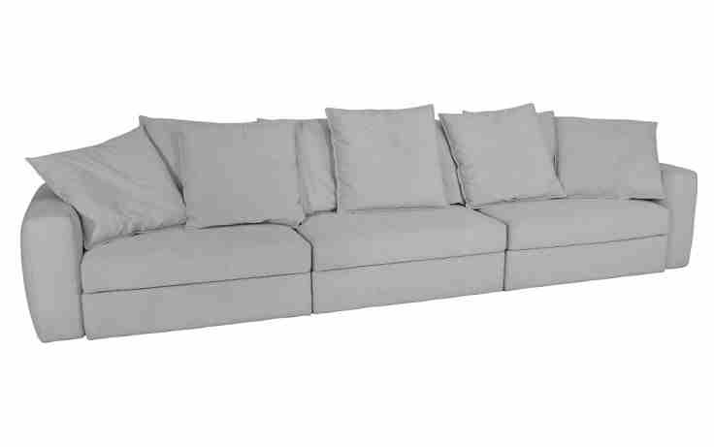
 | Modulo (1Ass:070 - S/Br) | 0.70 | 1.05 | 0.00 | 0.74 | 0.80 | 7.65 | 2,685 | 2,872 | 3,526 | 1,647 | 1,713 | 1,816 | 1,909 | 2,012 | 2,115 | 2,217 | 2,395
 | Modulo (1Ass:080 - S/Br) | 0.80 | 1.05 | 0.00 | 0.84 | 0.80 | 7.80 | 2,806 | 2,997 | 3,666 | 1,745 | 1,812 | 1,917 | 2,012 | 2,118 | 2,223 | 2,328 | 2,509
 | Modulo (1Ass:090 - S/Br) | 0.90 | 1.05 | 0.00 | 0.95 | 0.80 | 7.95 | 2,938 | 3,133 | 3,817 | 1,853 | 1,922 | 2,029 | 2,127 | 2,234 | 2,342 | 2,449 | 2,635
 | Modulo (1Ass:100 - S/Br) | 1.00 | 1.05 | 0.00 | 1.05 | 0.80 | 8.10 | 3,062 | 3,261 | 3,960 | 1,954 | 2,024 | 2,133 | 2,233 | 2,343 | 2,453 | 2,563 | 2,752
 | Modulo (1Ass:110 - S/Br) | 1.10 | 1.05 | 0.00 | 1.16 | 0.80 | 8.25 | 3,213 | 3,417 | 4,131 | 2,082 | 2,154 | 2,266 | 2,368 | 2,480 | 2,592 | 2,704 | 2,897
 | Modulo (1Ass:120 - S/Br) | 1.20 | 1.05 | 0.00 | 1.26 | 0.80 | 8.40 | 3,348 | 3,556 | 4,285 | 2,194 | 2,267 | 2,381 | 2,485 | 2,599 | 2,714 | 2,828 | 3,026
 |  |  |  | 0.00
 | Braço | 0.27 | 1.01 | 0.00 | 0.27 | 0.63 | 3.40 | 779 | 846 | 1,082 | 404 | 428 | 465 | 499 | 536 | 573 | 610 | 674
PEÇA ASSINADA DESIGN: |  |  |  | 0.00
ESTÚDIO KOYO | QUANTIDADE DE ALMOFADA DECORATIVAS POR ASSENTO |  |  | 0.00
 | ASS ATÉ 0,90 = 2 ALMOFADAS |  |  | 0.00
 | ASS DE 0,91 ATÉ 1,29 = 3 ALMOFADAS |  |  | 0.00
 | ASS ACIMA DE 1,30 = 4 ALMOFADAS |  |  | 0.00
 |  |  |  | 0.00
ESTOFADO KSA | Descrição | Larg | Prof | PA | m2 | Altura | Tecido | G8 | G9 | G10 | G0 | G1 | G2 | G3 | G4 | G5 | G6 | G7
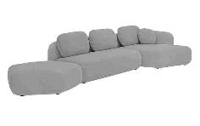
 | Modulo (1Ass:142 - S/Br) | 1.42 | 0.95 | 0.00 | 1.35 | 0.84 | 6.90 | 3,701 | 3,893 | 4,566 | 2,634 | 2,701 | 2,807 | 2,903 | 3,009 | 3,114 | 3,220 | 3,403
 | Modulo (1Ass:162 - S/Br) | 1.62 | 0.95 | 0.00 | 1.54 | 0.84 | 7.60 | 4,140 | 4,355 | 5,108 | 2,947 | 3,022 | 3,141 | 3,248 | 3,366 | 3,485 | 3,603 | 3,807
 | Modulo (1Ass:182 - S/Br) | 1.82 | 0.95 | 0.00 | 1.73 | 0.84 | 8.30 | 4,531 | 4,769 | 5,601 | 3,212 | 3,295 | 3,426 | 3,544 | 3,675 | 3,806 | 3,937 | 4,163
 | Modulo (1Ass:202 - S/Br) | 2.02 | 0.95 | 0.00 | 1.92 | 0.84 | 9.00 | 4,926 | 5,186 | 6,098 | 3,479 | 3,570 | 3,714 | 3,844 | 3,987 | 4,131 | 4,274 | 4,522
 | Modulo (1Ass:222 - S/Br) | 2.22 | 0.95 | 0.00 | 2.11 | 0.84 | 9.70 | 5,359 | 5,642 | 6,634 | 3,786 | 3,885 | 4,041 | 4,183 | 4,339 | 4,494 | 4,650 | 4,920
 | Modulo (1Ass:242 - S/Br) | 2.42 | 0.95 | 0.00 | 2.30 | 0.84 | 10.40 | 5,753 | 6,059 | 7,131 | 4,053 | 4,161 | 4,329 | 4,482 | 4,651 | 4,819 | 4,987 | 5,278
 |  |  |  | 0.00
 | Puff - Cinco lados | 1.22 | 1.20 | 0.00 | 1.46 | 0.42 | 6.20 | 3,274 | 3,443 | 4,036 | 2,334 | 2,393 | 2,486 | 2,571 | 2,664 | 2,757 | 2,850 | 3,011
PEÇA ASSINADA DESIGN: |  |  |  | 0.00
MILA RODRIGUES | Chaise | 1.12 | 1.56 | 0.00 | 1.75 | 0.84 | 8.20 | 4,538 | 4,772 | 5,593 | 3,236 | 3,318 | 3,447 | 3,564 | 3,693 | 3,822 | 3,951 | 4,174
 |  |  |  | 0.00
ESTOFADO MOVE | Descrição | Larg | Prof | PA | m2 | Altura | Tecido | G8 | G9 | G10 | G0 | G1 | G2 | G3 | G4 | G5 | G6 | G7
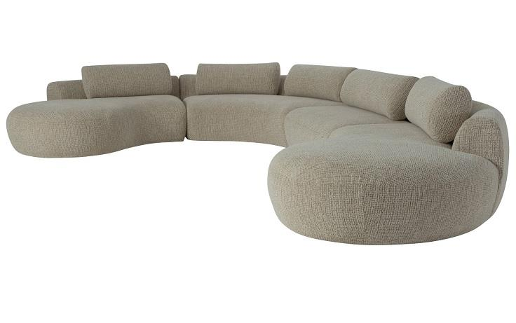
 | Modulo (1Ass:115 - S/Br) | 1.15 | 1.05 | 0.00 | 1.21 | 0.65 | 6.60 | 3,745 | 3,930 | 4,577 | 2,718 | 2,783 | 2,885 | 2,977 | 3,079 | 3,181 | 3,282 | 3,458
 | Modulo (1Ass:125 - S/Br) | 1.25 | 1.05 | 0.00 | 1.31 | 0.65 | 6.80 | 3,940 | 4,131 | 4,801 | 2,877 | 2,944 | 3,049 | 3,145 | 3,250 | 3,355 | 3,461 | 3,643
 | Modulo (1Ass:135 - S/Br) | 1.35 | 1.05 | 0.00 | 1.42 | 0.65 | 7.00 | 4,134 | 4,333 | 5,026 | 3,035 | 3,104 | 3,213 | 3,312 | 3,421 | 3,530 | 3,639 | 3,827
 |  |  |  | 0.00
 | Chaise | 1.48 | 1.93 | 0.00 | 2.86 | 0.65 | 8.75 | 6,872 | 7,128 | 8,024 | 5,452 | 5,541 | 5,682 | 5,810 | 5,951 | 6,091 | 6,232 | 6,475
 |  |  |  | 0.00
 | Sumie | 1.75 | 1.73 | 0.00 | 3.03 | 0.65 | 8.90 | 6,360 | 6,621 | 7,534 | 4,912 | 5,004 | 5,147 | 5,277 | 5,421 | 5,564 | 5,708 | 5,956
 |  |  |  | 0.00
PEÇA ASSINADA DESIGN: | Puff | 1.05 | 1.05 | 0.00 | 1.10 | 0.50 | 4.20 | 2,397 | 2,503 | 2,873 | 1,811 | 1,848 | 1,906 | 1,959 | 2,017 | 2,075 | 2,133 | 2,234
ESTÚDIO KOYO |  |  |  | 0.00
 | Canto Curvo | 1.85 | 1.85 | 0.00 | 3.42 | 0.65 | 10.00 | 7,374 | 7,671 | 8,711 | 5,724 | 5,828 | 5,992 | 6,141 | 6,304 | 6,467 | 6,631 | 6,913
 |  |  |  | 0.00
ESTOFADO PENSIL | Descrição | Larg | Prof | PA | m2 | Altura | Tecido | G8 | G9 | G10 | G0 | G1 | G2 | G3 | G4 | G5 | G6 | G7
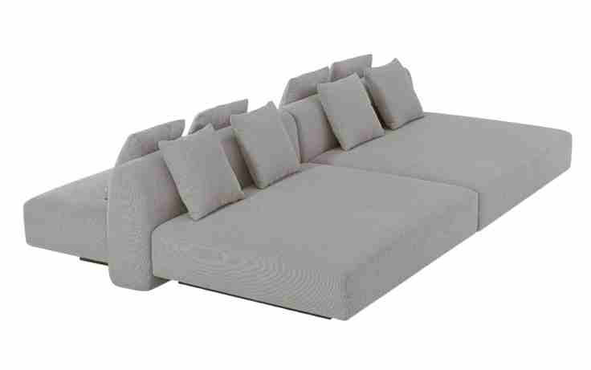
 | Assento | 0.82 | 0.64 | 0.00 | 0.52 | 0.42 | 4.25 | 1,796 | 1,899 | 2,260 | 1,225 | 1,261 | 1,318 | 1,369 | 1,426 | 1,482 | 1,539 | 1,637
 | Assento | 0.92 | 0.64 | 0.00 | 0.59 | 0.42 | 4.45 | 1,930 | 2,039 | 2,421 | 1,323 | 1,361 | 1,421 | 1,476 | 1,536 | 1,596 | 1,656 | 1,760
 | Assento | 1.02 | 0.64 | 0.00 | 0.65 | 0.42 | 4.65 | 2,059 | 2,175 | 2,580 | 1,418 | 1,458 | 1,522 | 1,580 | 1,643 | 1,707 | 1,770 | 1,880
 | Assento | 1.12 | 0.64 | 0.00 | 0.72 | 0.42 | 4.85 | 2,224 | 2,346 | 2,773 | 1,547 | 1,590 | 1,657 | 1,718 | 1,785 | 1,852 | 1,919 | 2,035
 | Assento | 1.22 | 0.64 | 0.00 | 0.78 | 0.42 | 5.05 | 2,357 | 2,486 | 2,935 | 1,645 | 1,690 | 1,761 | 1,825 | 1,895 | 1,966 | 2,036 | 2,158
 | Assento | 1.32 | 0.64 | 0.00 | 0.84 | 0.42 | 5.25 | 2,487 | 2,622 | 3,093 | 1,740 | 1,787 | 1,861 | 1,928 | 2,002 | 2,076 | 2,151 | 2,278
 | Assento | 1.42 | 0.64 | 0.00 | 0.91 | 0.42 | 5.45 | 2,620 | 2,761 | 3,255 | 1,838 | 1,887 | 1,965 | 2,035 | 2,113 | 2,190 | 2,268 | 2,402
 | Assento | 1.52 | 0.64 | 0.00 | 0.97 | 0.42 | 5.65 | 2,750 | 2,897 | 3,413 | 1,932 | 1,984 | 2,065 | 2,139 | 2,220 | 2,301 | 2,382 | 2,522
PEÇA ASSINADA DESIGN: |  |  |  | 0.00
ESTÚDIO AMBOS | Assento Chaise | 0.82 | 1.20 | 0.00 | 0.98 | 0.42 | 4.85 | 2,395 | 2,517 | 2,944 | 1,718 | 1,761 | 1,828 | 1,889 | 1,956 | 2,023 | 2,090 | 2,206
OBS: BASE EM LÂMINA NATURAL | Assento Chaise | 0.92 | 1.20 | 0.00 | 1.10 | 0.42 | 5.00 | 2,560 | 2,687 | 3,130 | 1,857 | 1,901 | 1,971 | 2,034 | 2,104 | 2,174 | 2,243 | 2,364
OBS: CADA ASSENTO ACOMPANHA 2 ALMOFADAS DECORATIVAS 45cm X 45cm | Assento Chaise | 1.02 | 1.20 | 0.00 | 1.22 | 0.42 | 5.15 | 2,725 | 2,856 | 3,316 | 1,995 | 2,041 | 2,113 | 2,179 | 2,251 | 2,324 | 2,396 | 2,521
 | Assento Chaise | 1.12 | 1.20 | 0.00 | 1.34 | 0.42 | 5.30 | 2,918 | 3,054 | 3,531 | 2,162 | 2,210 | 2,285 | 2,353 | 2,428 | 2,503 | 2,577 | 2,707
 | Assento Chaise | 1.22 | 1.20 | 0.00 | 1.46 | 0.42 | 5.45 | 3,083 | 3,224 | 3,717 | 2,300 | 2,350 | 2,427 | 2,498 | 2,575 | 2,653 | 2,730 | 2,864
 | Assento Chaise | 1.32 | 1.20 | 0.00 | 1.58 | 0.42 | 5.60 | 3,248 | 3,393 | 3,903 | 2,439 | 2,490 | 2,570 | 2,643 | 2,723 | 2,803 | 2,883 | 3,022
 | Assento Chaise | 1.42 | 1.20 | 0.00 | 1.70 | 0.42 | 5.75 | 3,412 | 3,563 | 4,090 | 2,577 | 2,630 | 2,713 | 2,788 | 2,871 | 2,953 | 3,036 | 3,179
 | Assento Chaise | 1.52 | 1.20 | 0.00 | 1.82 | 0.42 | 5.90 | 3,577 | 3,732 | 4,276 | 2,715 | 2,770 | 2,855 | 2,933 | 3,018 | 3,104 | 3,189 | 3,336
 |  |  |  | 0.00
 | Encosto meio (Para conexão de módulos lados retos) | 0.80 | 0.30 | 0.00 | 0.24 | 0.62 | 2.95 | 865 | 927 | 1,143 | 522 | 544 | 578 | 609 | 643 | 677 | 711 | 769
 | Encosto meio (Para conexão de módulos lados retos) | 0.90 | 0.30 | 0.00 | 0.27 | 0.62 | 3.05 | 925 | 990 | 1,217 | 565 | 587 | 623 | 656 | 691 | 727 | 763 | 824
 | Encosto meio (Para conexão de módulos lados retos) | 1.00 | 0.30 | 0.00 | 0.30 | 0.62 | 3.15 | 982 | 1,050 | 1,289 | 604 | 628 | 665 | 699 | 737 | 774 | 812 | 877
 | Encosto meio (Para conexão de módulos lados retos) | 1.10 | 0.30 | 0.00 | 0.33 | 0.62 | 3.25 | 1,042 | 1,114 | 1,363 | 647 | 672 | 711 | 747 | 786 | 825 | 864 | 932
 | Encosto meio (Para conexão de módulos lados retos) | 1.20 | 0.30 | 0.00 | 0.36 | 0.62 | 3.35 | 1,103 | 1,177 | 1,438 | 689 | 715 | 756 | 794 | 835 | 876 | 916 | 987
 | Encosto meio (Para conexão de módulos lados retos) | 1.30 | 0.30 | 0.00 | 0.39 | 0.62 | 3.45 | 1,160 | 1,237 | 1,509 | 729 | 756 | 799 | 837 | 880 | 923 | 966 | 1,039
 | Encosto meio (Para conexão de módulos lados retos) | 1.40 | 0.30 | 0.00 | 0.42 | 0.62 | 3.55 | 1,220 | 1,301 | 1,583 | 771 | 800 | 844 | 885 | 929 | 973 | 1,018 | 1,095
 | Encosto meio (Para conexão de módulos lados retos) | 1.50 | 0.30 | 0.00 | 0.45 | 0.62 | 3.65 | 1,293 | 1,377 | 1,671 | 827 | 856 | 902 | 944 | 990 | 1,037 | 1,083 | 1,163
 |  |  |  | 0.00
 | Encosto lateral (Para conexção e finalização dos módulos) | 0.85 | 0.30 | 0.00 | 0.26 | 0.62 | 2.95 | 897 | 958 | 1,175 | 554 | 575 | 609 | 640 | 674 | 708 | 742 | 801
 | Encosto lateral (Para conexção e finalização dos módulos) | 0.95 | 0.30 | 0.00 | 0.29 | 0.62 | 3.05 | 957 | 1,022 | 1,249 | 596 | 619 | 655 | 687 | 723 | 759 | 794 | 856
 | Encosto lateral (Para conexção e finalização dos módulos) | 1.05 | 0.30 | 0.00 | 0.32 | 0.62 | 3.15 | 1,014 | 1,082 | 1,320 | 636 | 660 | 697 | 731 | 769 | 806 | 844 | 908
 | Encosto lateral (Para conexção e finalização dos módulos) | 1.15 | 0.30 | 0.00 | 0.35 | 0.62 | 3.25 | 1,074 | 1,145 | 1,395 | 678 | 703 | 743 | 778 | 817 | 857 | 896 | 964
 | Encosto lateral (Para conexção e finalização dos módulos) | 1.25 | 0.30 | 0.00 | 0.38 | 0.62 | 3.35 | 1,134 | 1,209 | 1,469 | 721 | 747 | 788 | 825 | 866 | 907 | 948 | 1,019
 | Encosto lateral (Para conexção e finalização dos módulos) | 1.35 | 0.30 | 0.00 | 0.41 | 0.62 | 3.45 | 1,191 | 1,269 | 1,541 | 760 | 788 | 830 | 869 | 912 | 955 | 997 | 1,071
 | Encosto lateral (Para conexção e finalização dos módulos) | 1.45 | 0.30 | 0.00 | 0.44 | 0.62 | 3.55 | 1,264 | 1,345 | 1,628 | 816 | 844 | 888 | 929 | 973 | 1,018 | 1,062 | 1,139
 | Encosto lateral (Para conexção e finalização dos módulos) | 1.55 | 0.30 | 0.00 | 0.47 | 0.62 | 3.65 | 1,324 | 1,408 | 1,702 | 858 | 888 | 934 | 976 | 1,022 | 1,068 | 1,114 | 1,194
 |  |  |  | 0.00
ESTOFADO PONCHO | Descrição | Larg | Prof | PA | m2 | Altura | Tecido | G8 | G9 | G10 | G0 | G1 | G2 | G3 | G4 | G5 | G6 | G7
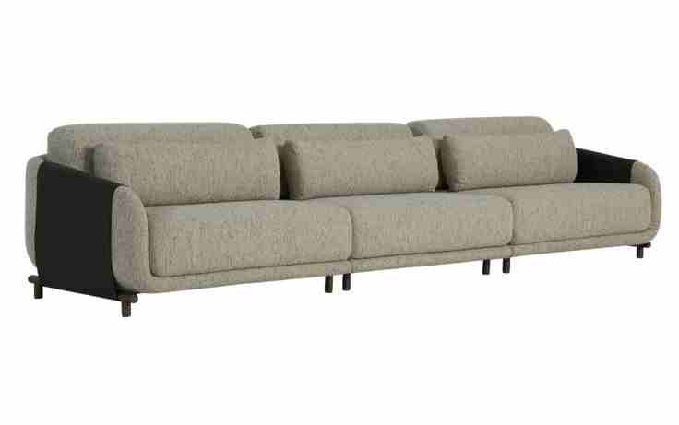
 | Bipartido (2Ass:082 - 2Br:008) | 1.80 | 1.01 | 0.00 | 1.82 | 0.77 | 12.10 | 9,711 | 10,063 | 11,294 | 7,759 | 7,882 | 8,076 | 8,252 | 8,445 | 8,638 | 8,832 | 9,166
 | Bipartido (2Ass:092 - 2Br:008) | 2.00 | 1.01 | 0.00 | 2.02 | 0.77 | 12.90 | 10,183 | 10,560 | 11,880 | 8,091 | 8,223 | 8,430 | 8,618 | 8,826 | 9,033 | 9,241 | 9,599
 | Bipartido (2Ass:102 - 2Br:008) | 2.20 | 1.01 | 0.00 | 2.22 | 0.77 | 13.70 | 10,719 | 11,121 | 12,529 | 8,485 | 8,626 | 8,848 | 9,049 | 9,270 | 9,491 | 9,713 | 10,095
 | Bipartido (2Ass:112 - 2Br:008) | 2.40 | 1.01 | 0.00 | 2.42 | 0.77 | 14.50 | 11,194 | 11,622 | 13,119 | 8,820 | 8,970 | 9,205 | 9,419 | 9,654 | 9,889 | 10,125 | 10,531
 | Bipartido (2Ass:122 - 2Br:008) | 2.60 | 1.01 | 0.00 | 2.63 | 0.77 | 15.30 | 11,666 | 12,119 | 13,705 | 9,151 | 9,310 | 9,559 | 9,786 | 10,035 | 10,284 | 10,533 | 10,964
 | Bipartido (2Ass:132 - 2Br:008) | 2.80 | 1.01 | 0.00 | 2.83 | 0.77 | 16.10 | 12,141 | 12,620 | 14,294 | 9,486 | 9,653 | 9,917 | 10,156 | 10,419 | 10,682 | 10,945 | 11,400
 | Bipartido (2Ass:142 - 2Br:008) | 3.00 | 1.01 | 0.00 | 3.03 | 0.77 | 16.90 | 12,610 | 13,114 | 14,877 | 9,814 | 9,991 | 10,268 | 10,519 | 10,797 | 11,074 | 11,351 | 11,829
 | Bipartido (2Ass:152 - 2Br:008) | 3.20 | 1.01 | 0.00 | 3.23 | 0.77 | 17.70 | 13,174 | 13,703 | 15,555 | 10,237 | 10,423 | 10,714 | 10,978 | 11,269 | 11,560 | 11,851 | 12,354
PEÇA ASSINADA DESIGN: |  |  |  | 0.00
ESTÚDIO AMBOS | Tripartido (3Ass:082 - 2Br:008) | 2.62 | 1.01 | 0.00 | 2.65 | 0.77 | 17.00 | 12,705 | 13,212 | 14,986 | 9,892 | 10,069 | 10,348 | 10,601 | 10,880 | 11,159 | 11,438 | 11,919
OBS: PÉS EM METAL PINTADO | Tripartido (3Ass:092 - 2Br:008) | 2.92 | 1.01 | 0.00 | 2.95 | 0.77 | 18.20 | 13,412 | 13,957 | 15,864 | 10,387 | 10,578 | 10,878 | 11,150 | 11,450 | 11,750 | 12,049 | 12,567
 | Tripartido (3Ass:102 - 2Br:008) | 3.22 | 1.01 | 0.00 | 3.25 | 0.77 | 19.40 | 14,216 | 14,799 | 16,840 | 10,981 | 11,185 | 11,506 | 11,797 | 12,118 | 12,438 | 12,759 | 13,313
 | Tripartido (3Ass:112 - 2Br:008) | 3.52 | 1.01 | 0.00 | 3.56 | 0.77 | 20.60 | 14,926 | 15,547 | 17,721 | 11,480 | 11,697 | 12,039 | 12,349 | 12,691 | 13,032 | 13,374 | 13,964
 | Tripartido (3Ass:122 - 2Br:008) | 3.82 | 1.01 | 0.00 | 3.86 | 0.77 | 21.80 | 15,636 | 16,295 | 18,602 | 11,978 | 12,209 | 12,571 | 12,901 | 13,263 | 13,626 | 13,988 | 14,614
 | Tripartido (3Ass:132 - 2Br:008) | 4.12 | 1.01 | 0.00 | 4.16 | 0.77 | 23.00 | 16,346 | 17,043 | 19,482 | 12,477 | 12,721 | 13,104 | 13,453 | 13,836 | 14,220 | 14,603 | 15,265
 | Tripartido (3Ass:142 - 2Br:008) | 4.42 | 1.01 | 0.00 | 4.46 | 0.77 | 24.20 | 17,052 | 17,787 | 20,360 | 12,973 | 13,230 | 13,634 | 14,002 | 14,406 | 14,810 | 15,215 | 15,913
 | Tripartido (3Ass:152 - 2Br:008) | 4.72 | 1.01 | 0.00 | 4.77 | 0.77 | 25.40 | 17,866 | 18,640 | 21,345 | 13,576 | 13,846 | 14,272 | 14,658 | 15,083 | 15,509 | 15,934 | 16,668
 |  |  |  | 0.00
ESTOFADO SAINTS | Descrição | Larg | Prof | PA | m2 | Altura | Tecido | G8 | G9 | G10 | G0 | G1 | G2 | G3 | G4 | G5 | G6 | G7
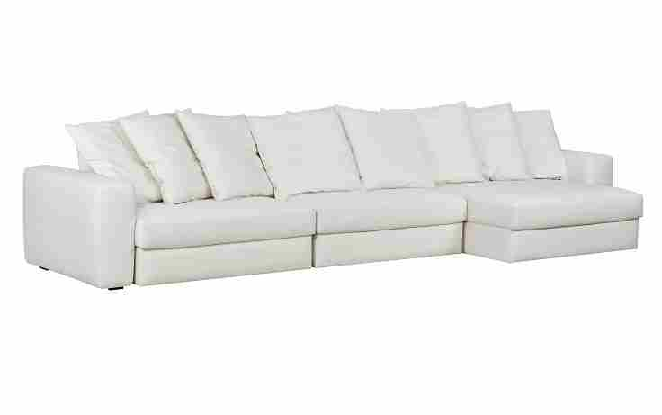
 | Módulo (1Ass:070 - S/Br) | 0.70 | 1.16 | 1.71 | 0.81 | 0.80 | 8.80 | 3,247 | 3,466 | 4,234 | 2,030 | 2,107 | 2,227 | 2,337 | 2,458 | 2,578 | 2,699 | 2,907
 | Módulo (1Ass:080 - S/Br) | 0.80 | 1.16 | 1.71 | 0.93 | 0.80 | 9.10 | 3,421 | 3,649 | 4,446 | 2,158 | 2,237 | 2,363 | 2,476 | 2,602 | 2,727 | 2,852 | 3,068
 | Módulo (1Ass:090 - S/Br) | 0.90 | 1.16 | 1.71 | 1.04 | 0.80 | 9.40 | 3,610 | 3,846 | 4,673 | 2,299 | 2,382 | 2,512 | 2,630 | 2,760 | 2,890 | 3,019 | 3,244
 | Módulo (1Ass:100 - S/Br) | 1.00 | 1.16 | 1.71 | 1.16 | 0.80 | 9.70 | 3,838 | 4,082 | 4,938 | 2,480 | 2,566 | 2,700 | 2,822 | 2,957 | 3,092 | 3,226 | 3,458
 | Módulo (1Ass:110 - S/Br) | 1.10 | 1.16 | 1.71 | 1.28 | 0.80 | 10.00 | 4,046 | 4,299 | 5,184 | 2,641 | 2,730 | 2,869 | 2,996 | 3,135 | 3,274 | 3,413 | 3,653
 | Módulo (1Ass:120 - S/Br) | 1.20 | 1.16 | 1.71 | 1.39 | 0.80 | 10.30 | 4,240 | 4,501 | 5,416 | 2,788 | 2,880 | 3,024 | 3,155 | 3,298 | 3,442 | 3,586 | 3,834
 |  |  |  | 0.00
 | Braço | 0.27 | 1.11 | 0.00 | 0.30 | 0.63 | 3.50 | 857 | 928 | 1,174 | 467 | 492 | 531 | 566 | 604 | 643 | 682 | 749
QUANTIDADE DE ALMOFADA DECORATIVA POR ASSENTO: |  |  |  | 0.00
 | MECANISMO 1 ASS (NÃO SE APLICA DESCONTO) | 1.00 | 1.00 | 0.00 | 1.00 |  | 1.00 | 1,294 |  |  | 1,294
ASS ATÉ 0,90 = 2 ALMOFADAS | MECANISMO 2 ASS (NÃO SE APLICA DESCONTO) | 1.00 | 1.00 | 0.00 | 1.00 |  | 1.00 | 2,211 |  |  | 2,211
ASS DE 0,91 ATÉ 1,29 = 3 ALMOFADAS | MECANISMO 3 ASS (NÃO SE APLICA DESCONTO) | 1.00 | 1.00 | 0.00 | 1.00 |  | 1.00 | 3,127 |  |  | 3,127
ASS ACIMA DE 1,30 = 4 ALMOFADAS |  |  |  | 0.00
PEÇA ASSINADA DESIGN: | OBS: ACRESCENTAR VALOR DOS MECANISMOS PARA CADA QUANTIDADE DE ASSENTOS
ESTÚDIO KOYO |  |  |  | 0.00
ESTOFADO URUPÊ | Descrição | Larg | Prof | PA | m2 | Altura | Tecido | G8 | G9 | G10 | G0 | G1 | G2 | G3 | G4 | G5 | G6 | G7
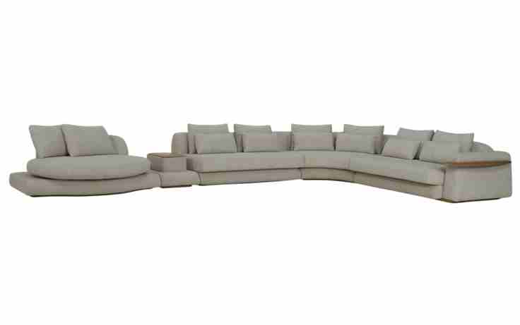
 | Modulo (1Ass:100 - S/br) - 1 Alm 0,80 + 1 Rim | 1.00 | 1.12 | 0.00 | 1.12 | 0.78 | 7.35 | 3,720 | 3,921 | 4,625 | 2,603 | 2,673 | 2,784 | 2,885 | 2,995 | 3,106 | 3,217 | 3,408
 | Modulo (1Ass:110 - S/br) - 1 Alm 0,90 + 1 Rim | 1.10 | 1.12 | 0.00 | 1.23 | 0.78 | 7.75 | 3,983 | 4,197 | 4,945 | 2,796 | 2,871 | 2,988 | 3,095 | 3,213 | 3,330 | 3,448 | 3,651
 | Modulo (1Ass:120 - S/br) - 1 Alm 1,00 + 1 Rim | 1.20 | 1.12 | 0.00 | 1.34 | 0.78 | 8.15 | 4,208 | 4,434 | 5,227 | 2,950 | 3,030 | 3,154 | 3,267 | 3,392 | 3,517 | 3,641 | 3,856
 | Modulo (1Ass:140 - S/br) - 2 Alm 0,55 + 2 Rim | 1.40 | 1.12 | 0.00 | 1.57 | 0.78 | 9.05 | 4,670 | 4,925 | 5,818 | 3,255 | 3,344 | 3,484 | 3,612 | 3,752 | 3,892 | 4,033 | 4,275
 | Modulo (1Ass:160 - S/br) - 2 Alm 0,65 + 2 Rim | 1.60 | 1.12 | 0.00 | 1.79 | 0.78 | 9.95 | 5,196 | 5,480 | 6,472 | 3,622 | 3,722 | 3,878 | 4,019 | 4,175 | 4,331 | 4,487 | 4,757
 | Modulo (1Ass:180 - S/br) - 2 Alm 0,75 + 2 Rim | 1.80 | 1.12 | 0.00 | 2.02 | 0.78 | 10.85 | 5,668 | 5,980 | 7,073 | 3,936 | 4,045 | 4,217 | 4,373 | 4,545 | 4,716 | 4,888 | 5,184
 | Modulo (1Ass:200 - S/br) - 2 Alm 0,85 + 2 Rim | 2.00 | 1.12 | 0.00 | 2.24 | 0.78 | 11.75 | 6,147 | 6,487 | 7,679 | 4,256 | 4,376 | 4,563 | 4,733 | 4,920 | 5,108 | 5,295 | 5,619
 |  |  |  | 0.00
 | Mod C/Br e Me (1Ass:120 - 1Br:040) - 1 Alm 1,00 + 1 Rim | 1.60 | 1.12 | 0.00 | 1.79 | 0.78 | 9.50 | 5,374 | 5,643 | 6,585 | 3,879 | 3,973 | 4,121 | 4,256 | 4,404 | 4,552 | 4,700 | 4,956
 | Mod C/Br e Me (1Ass:140 - 1Br:040) - 2 Alm 0,55 + 2 Rim | 1.80 | 1.12 | 0.00 | 2.02 | 0.78 | 10.25 | 5,801 | 6,094 | 7,120 | 4,175 | 4,277 | 4,438 | 4,585 | 4,746 | 4,907 | 5,069 | 5,347
PEÇA ASSINADA DESIGN: | Mod C/Br e Me (1Ass:160 - 1Br:040) - 2 Alm 0,65 + 2 Rim | 2.00 | 1.12 | 0.00 | 2.24 | 0.78 | 11.15 | 6,330 | 6,652 | 7,778 | 4,546 | 4,658 | 4,835 | 4,996 | 5,173 | 5,350 | 5,526 | 5,832
CHOQUE DESIGN | Mod C/Br e Me (1Ass:180 - 1Br:040) - 2 Alm 0,75 + 2 Rim | 2.20 | 1.12 | 0.00 | 2.46 | 0.78 | 12.05 | 6,809 | 7,159 | 8,384 | 4,866 | 4,988 | 5,181 | 5,356 | 5,548 | 5,741 | 5,934 | 6,266
OBS: BASE EM LÂMINA NATURAL | Mod C/Br e Me (1Ass:200 - 1Br:040) - 2 Alm 0,85 + 2 Rim | 2.40 | 1.12 | 0.00 | 2.69 | 0.78 | 12.95 | 7,287 | 7,666 | 8,991 | 5,186 | 5,318 | 5,527 | 5,716 | 5,924 | 6,132 | 6,341 | 6,700
ALMOFADA DE RIM É 05cm MENOR |  |  |  | 0.00
QUE A ALMOFADA DE ENCOSTO | Modulo (1Ass:100 - 1Br:020) - 1 Alm 0,80 + 1 Rim | 1.20 | 1.12 | 0.00 | 1.34 | 0.78 | 8.70 | 4,426 | 4,670 | 5,524 | 3,072 | 3,158 | 3,292 | 3,414 | 3,548 | 3,682 | 3,816 | 4,048
 | Modulo (1Ass:110 - 1Br:020) - 1 Alm 0,90 + 1 Rim | 1.30 | 1.12 | 0.00 | 1.46 | 0.78 | 9.10 | 4,692 | 4,949 | 5,847 | 3,268 | 3,358 | 3,499 | 3,627 | 3,768 | 3,910 | 4,051 | 4,295
 | Modulo (1Ass:120 - 1Br:020) - 1 Alm 1,00 + 1 Rim | 1.40 | 1.12 | 0.00 | 1.57 | 0.78 | 9.50 | 4,920 | 5,190 | 6,132 | 3,426 | 3,520 | 3,668 | 3,803 | 3,951 | 4,099 | 4,247 | 4,503
 | Modulo (1Ass:130 - 1Br:020) - 1 Alm 1,10 + 1 Rim | 1.50 | 1.12 | 0.00 | 1.68 | 0.78 | 9.90 | 5,145 | 5,427 | 6,414 | 3,580 | 3,679 | 3,834 | 3,975 | 4,130 | 4,285 | 4,440 | 4,708
 |  |  |  | 0.00
 | Modulo (1Ass:140 - 1Br:020) - 2 Alm 0,55 + 2 Rim | 1.60 | 1.12 | 0.00 | 1.79 | 0.78 | 10.25 | 5,348 | 5,641 | 6,667 | 3,722 | 3,824 | 3,985 | 4,132 | 4,293 | 4,454 | 4,616 | 4,894
 | Modulo (1Ass:160 - 1Br:020) - 2 Alm 0,65 + 2 Rim | 1.80 | 1.12 | 0.00 | 2.02 | 0.78 | 11.15 | 5,877 | 6,199 | 7,324 | 4,093 | 4,205 | 4,382 | 4,543 | 4,720 | 4,896 | 5,073 | 5,379
 | Modulo (1Ass:180 - 1Br:020) - 2 Alm 0,75 + 2 Rim | 2.00 | 1.12 | 0.00 | 2.24 | 0.78 | 12.05 | 6,353 | 6,703 | 7,928 | 4,410 | 4,532 | 4,725 | 4,900 | 5,092 | 5,285 | 5,477 | 5,810
 | Modulo (1Ass:200 - 1Br:020) - 2 Alm 0,85 + 2 Rim | 2.20 | 1.12 | 0.00 | 2.46 | 0.78 | 12.95 | 6,834 | 7,213 | 8,538 | 4,733 | 4,865 | 5,074 | 5,263 | 5,471 | 5,679 | 5,888 | 6,247
 |  |  |  | 0.00
 | Inteiro (1Ass:140 - 2Br:020) - 2 Alm 0,55 + 2 Rim | 1.80 | 1.12 | 0.00 | 2.02 | 0.78 | 11.45 | 5,206 | 5,537 | 6,696 | 3,368 | 3,484 | 3,666 | 3,832 | 4,014 | 4,196 | 4,378 | 4,692
 | Inteiro (1Ass:160 - 2Br:020) - 2 Alm 0,65 + 2 Rim | 2.00 | 1.12 | 0.00 | 2.24 | 0.78 | 12.15 | 6,162 | 6,516 | 7,752 | 4,202 | 4,325 | 4,520 | 4,696 | 4,891 | 5,085 | 5,279 | 5,615
 | Inteiro (1Ass:180 - 2Br:020) - 2 Alm 0,75 + 2 Rim | 2.20 | 1.12 | 0.00 | 2.46 | 0.78 | 12.85 | 6,641 | 7,016 | 8,330 | 4,557 | 4,689 | 4,895 | 5,083 | 5,289 | 5,496 | 5,702 | 6,059
 | Inteiro (1Ass:200 - 2Br:020) - 2 Alm 0,85 + 2 Rim | 2.40 | 1.12 | 0.00 | 2.69 | 0.78 | 13.55 | 7,069 | 7,466 | 8,858 | 4,862 | 5,001 | 5,220 | 5,418 | 5,637 | 5,856 | 6,075 | 6,452
 |  |  |  | 0.00
 | Mesa com porta objetos | 0.55 | 1.05 | 0.00 | 0.58 | 0.40 | 3.60 | 1,679 | 1,762 | 2,050 | 1,222 | 1,251 | 1,296 | 1,337 | 1,383 | 1,428 | 1,473 | 1,552
 |  |  |  | 0.00
 | Canto - 3 Alm 0,65 + 1 Rim | 1.55 | 1.55 | 0.00 | 2.40 | 0.78 | 11.20 | 6,327 | 6,650 | 7,782 | 4,534 | 4,647 | 4,824 | 4,986 | 5,164 | 5,342 | 5,519 | 5,826
 |  |  |  | 0.00
 | Chaise giratória - 2 Alm 0,65 | 1.60 | 1.45 | 0.00 | 2.32 | 0.78 | 12.40 | 8,117 | 8,479 | 9,743 | 6,113 | 6,239 | 6,438 | 6,618 | 6,817 | 7,016 | 7,214 | 7,558
 |  |  |  | 0.00
 | Braço | 0.20 | 0.90 | 0.00 | 0.18 | 0.60 | 3.50 | 903 | 982 | 1,259 | 463 | 491 | 535 | 574 | 618 | 661 | 705 | 780
 | Braço com mesa | 0.40 | 1.12 | 0.00 | 0.45 | 0.60 | 3.50 | 1,356 | 1,435 | 1,713 | 916 | 944 | 988 | 1,027 | 1,071 | 1,114 | 1,158 | 1,233
 |  |  |  | 0.00
ESTOFADO VINGE | Descrição | Larg | Prof | PA | m2 | Altura | Tecido | G8 | G9 | G10 | G0 | G1 | G2 | G3 | G4 | G5 | G6 | G7
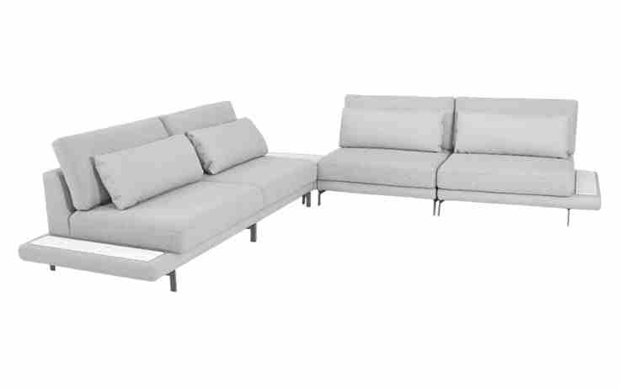
 | Modulo (1Ass:070 - S/Br) | 0.70 | 1.07 | 0.00 | 0.75 | 0.87 | 6.95 | 3,094 | 3,285 | 3,954 | 2,033 | 2,100 | 2,205 | 2,301 | 2,406 | 2,511 | 2,616 | 2,798
 | Modulo (1Ass:080 - S/Br) | 0.80 | 1.07 | 0.00 | 0.86 | 0.87 | 7.30 | 3,300 | 3,502 | 4,211 | 2,176 | 2,247 | 2,359 | 2,460 | 2,571 | 2,682 | 2,794 | 2,986
 | Modulo (1Ass:090 - S/Br) | 0.90 | 1.07 | 0.00 | 0.96 | 0.87 | 7.65 | 3,505 | 3,719 | 4,467 | 2,320 | 2,394 | 2,512 | 2,619 | 2,736 | 2,854 | 2,971 | 3,174
 | Modulo (1Ass:100 - S/Br) | 1.00 | 1.07 | 0.00 | 1.07 | 0.87 | 8.00 | 3,717 | 3,942 | 4,730 | 2,469 | 2,548 | 2,672 | 2,784 | 2,908 | 3,031 | 3,155 | 3,369
 | Modulo (1Ass:110 - S/Br) | 1.10 | 1.07 | 0.00 | 1.18 | 0.87 | 8.35 | 3,920 | 4,156 | 4,983 | 2,609 | 2,692 | 2,822 | 2,940 | 3,070 | 3,200 | 3,329 | 3,554
 | Modulo (1Ass:120 - S/Br) | 1.20 | 1.07 | 0.00 | 1.28 | 0.87 | 8.70 | 4,138 | 4,386 | 5,252 | 2,765 | 2,852 | 2,988 | 3,112 | 3,248 | 3,384 | 3,520 | 3,755
 |  |  |  | 0.00
 | Modulo com apoio de mesa (1Ass:070 - 1Apoio:020) | 0.90 | 1.07 | 0.00 | 0.96 | 0.87 | 7.15 | 3,194 | 3,391 | 4,083 | 2,097 | 2,166 | 2,275 | 2,374 | 2,482 | 2,591 | 2,700 | 2,887
OBS: BASE EM METAL PINTADA | Modulo com apoio de mesa (1Ass:080 - 1Apoio:020) | 1.00 | 1.07 | 0.00 | 1.07 | 0.87 | 7.50 | 3,399 | 3,608 | 4,339 | 2,240 | 2,313 | 2,428 | 2,533 | 2,648 | 2,762 | 2,877 | 3,076
PEÇA ASSINADA DESIGN: | Modulo com apoio de mesa (1Ass:090 - 1Apoio:020) | 1.10 | 1.07 | 0.00 | 1.18 | 0.87 | 7.85 | 3,602 | 3,822 | 4,592 | 2,380 | 2,457 | 2,578 | 2,688 | 2,809 | 2,930 | 3,052 | 3,261
CHOQUE DESIGN | Modulo com apoio de mesa (1Ass:100 - 1Apoio:020) | 1.20 | 1.07 | 0.00 | 1.28 | 0.87 | 8.20 | 3,814 | 4,045 | 4,855 | 2,530 | 2,611 | 2,738 | 2,854 | 2,981 | 3,108 | 3,235 | 3,455
 | Modulo com apoio de mesa (1Ass:110 - 1Apoio:020) | 1.30 | 1.07 | 0.00 | 1.39 | 0.87 | 8.55 | 4,016 | 4,259 | 5,108 | 2,670 | 2,755 | 2,888 | 3,010 | 3,143 | 3,276 | 3,410 | 3,640
OBS: SOMAR VALOR DO MODULO COM APOIO DE MESA, OU PUFF PARA TAMPO DE MARMORE, COM O VALOR DO MARMORE | Modulo com apoio de mesa (1Ass:120 - 1Apoio:020) | 1.40 | 1.07 | 0.00 | 1.50 | 0.87 | 8.90 | 4,235 | 4,489 | 5,377 | 2,826 | 2,915 | 3,054 | 3,181 | 3,321 | 3,461 | 3,600 | 3,841
 |  |  |  | 0.00
 | Puff para tampo de mármore | 1.03 | 1.03 | 0.00 | 1.06 | 0.25 | 3.30 | 1,324 | 1,398 | 1,656 | 914 | 939 | 980 | 1,017 | 1,058 | 1,098 | 1,139 | 1,209
 |  |  |  | 0.00
NÃO SE APLICA DESCONTO NO MÁRMORE -> | Pedra de mármore 0,15 x 0,85 | 0.15 | 0.85 | 0.00 | 0.13 |  |  | 522 |  |  | 522
 | Pedra de mármore 0,82 x 0,82 | 0.82 | 0.82 | 0.00 | 0.67 |  |  | 1,236 |  |  | 1,236
 |  |  |  | 0.00
 |  |  |  | 0.00

KOYO Poltronas
TABELA POLTRONAS 2026 |  |  |  |  |  |  |  |  |  | TECIDOS KARAMS
LÍQUIDA
 |  |  |  |  |  |  |  | REVISÃO | 2026-05-12

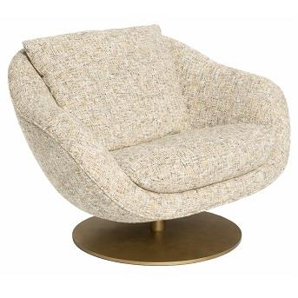
POLTRONA ATHOS | Descrição | Larg | Prof | Altura | m2 | Tecido | G8 | G9 | G10 | G0 | G1 | G2 | G3 | G4 | G5 | G6 | G7
 | Poltrona Fixa | 0.96 | 0.92 | 0.82 | 0.88 | 6.65 | 4,398 | 4,560 | 5,124 | 3,503 | 3,559 | 3,648 | 3,729 | 3,817 | 3,906 | 3,995 | 4,148

 | Poltrona Giratória | 0.96 | 0.92 | 0.82 | 0.88 | 6.65 | 6,660 | 6,822 | 7,386 | 5,765 | 5,821 | 5,910 | 5,991 | 6,079 | 6,168 | 6,257 | 6,410

PEÇA ASSINADA DESIGN:
ESTÚDIO KOYO
POLTRONA BALAIO | Descrição | Larg | Prof | Altura | m2 | Tecido | G8 | G9 | G10 | G0 | G1 | G2 | G3 | G4 | G5 | G6 | G7
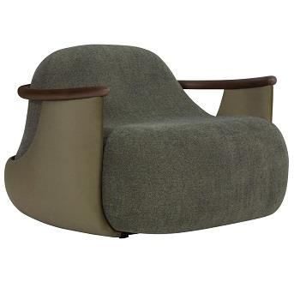
 | Poltrona | 1.12 | 1.10 | 0.73 | 1.23 | 7.00 | 5,465 | 5,658 | 6,333 | 4,395 | 4,463 | 4,569 | 4,665 | 4,771 | 4,877 | 4,983 | 5,167

PEÇA ASSINADA DESIGN:
ESTUDIO AMBOS
POLTRONA MOCHI | Descrição | Larg | Prof | Altura | m2 | Tecido | G8 | G9 | G10 | G0 | G1 | G2 | G3 | G4 | G5 | G6 | G7
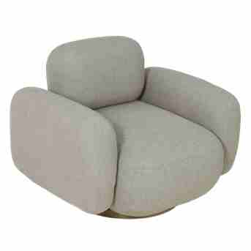
 | Poltrona Giratória | 1.00 | 0.90 | 0.80 | 0.90 | 5.60 | 3,560 | 3,708 | 4,225 | 2,740 | 2,791 | 2,873 | 2,947 | 3,028 | 3,109 | 3,191 | 3,331

 | OBS: BASE MDF LAMINADO

PEÇA ASSINADA DESIGN:
TIAGO CURIONI
POLTRONA PIPOCA | Descrição | Larg | Prof | Altura | m2 | Tecido | G8 | G9 | G10 | G0 | G1 | G2 | G3 | G4 | G5 | G6 | G7
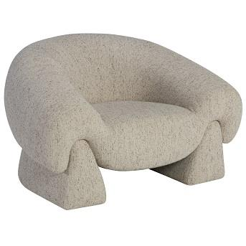
 | Poltrona | 1.26 | 0.98 | 0.78 | 1.23 | 6.45 | 4,972 | 5,211 | 6,045 | 3,650 | 3,733 | 3,864 | 3,983 | 4,114 | 4,245 | 4,377 | 4,603

PEÇA ASSINADA DESIGN:
DIMITRI LOCIKS
POLTRONA PERALTA | Descrição | Larg | Prof | Altura | m2 | Tecido | G8 | G9 | G10 | G0 | G1 | G2 | G3 | G4 | G5 | G6 | G7
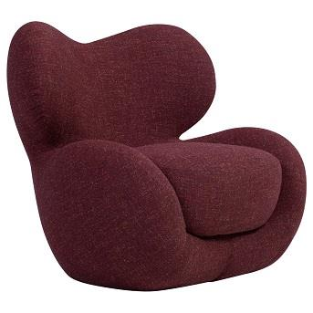
 | Poltrona | 0.93 | 0.90 | 0.90 | 0.84 | 7.00 | 5,469 | 5,661 | 6,336 | 4,399 | 4,466 | 4,572 | 4,668 | 4,775 | 4,881 | 4,987 | 5,170

PEÇA ASSINADA DESIGN:
PIETRO LUIGI
POLTRONA VEU | Descrição | Larg | Prof | Altura | m2 | Tecido | G8 | G9 | G10 | G0 | G1 | G2 | G3 | G4 | G5 | G6 | G7
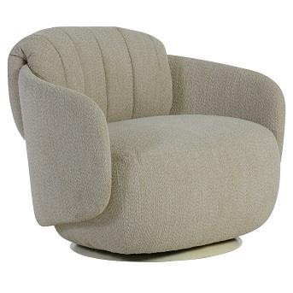
 | Poltrona | 0.90 | 0.84 | 0.73 | 0.76 | 5.65 | 3,570 | 3,719 | 4,242 | 2,740 | 2,793 | 2,875 | 2,950 | 3,032 | 3,114 | 3,196 | 3,338

PEÇA ASSINADA DESIGN:
ESTUDIO AMBOS
POLTRONA VINCO | Descrição | Larg | Prof | Altura | m2 | Tecido | G8 | G9 | G10 | G0 | G1 | G2 | G3 | G4 | G5 | G6 | G7
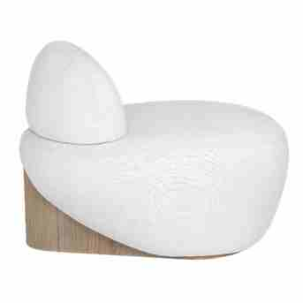
 | Poltrona | 0.96 | 0.88 | 0.68 | 0.84 | 4.00 | 2,972 | 3,068 | 3,406 | 2,437 | 2,471 | 2,524 | 2,572 | 2,625 | 2,678 | 2,731 | 2,823

 | OBS: BASE EM LÂMINA NATURAL
PEÇA ASSINADA DESIGN:
ESTUDIO AMBOS

KOYO Puff e Almofadas
TABELA PUFF E ALMOFADA 2026 |  |  |  |  |  |  |  |  |  | TECIDOS KARAMS
LÍQUIDA
 |  |  |  |  |  |  |  | REVISÃO | 2026-05-12

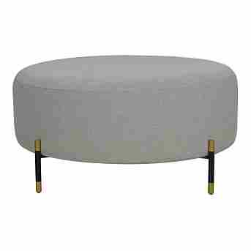
PUFF CONSTANCE REDONDO | Descrição | Larg | Prof | Altura | m2 | Tecido | G8 | G9 | G10 | G0 | G1 | G2 | G3 | G4 | G5 | G6 | G7
 | Puff Redondo | 0.40 | 0.40 | 0.40 | 0.16 | 4.10 | 1,629 | 1,722 | 2,047 | 1,115 | 1,148 | 1,198 | 1,245 | 1,296 | 1,347 | 1,398 | 1,486
 | Puff Redondo | 0.60 | 0.60 | 0.40 | 0.36 | 4.20 | 1,776 | 1,872 | 2,207 | 1,245 | 1,278 | 1,331 | 1,379 | 1,432 | 1,484 | 1,537 | 1,628
 | Puff Redondo | 0.82 | 0.82 | 0.40 | 0.67 | 4.30 | 1,970 | 2,069 | 2,414 | 1,423 | 1,457 | 1,512 | 1,561 | 1,615 | 1,669 | 1,724 | 1,817

 | OBS: PÉ EM METAL PINTADO

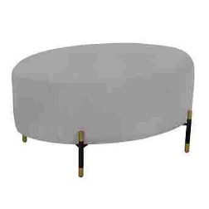
PUFF CONSTANCE OVAL | Descrição | Larg | Prof | Altura | m2 | Tecido | G8 | G9 | G10 | G0 | G1 | G2 | G3 | G4 | G5 | G6 | G7
 | Puff Oval | 0.82 | 0.62 | 0.40 | 0.51 | 4.00 | 1,809 | 1,899 | 2,213 | 1,311 | 1,342 | 1,392 | 1,437 | 1,486 | 1,535 | 1,585 | 1,670

 | OBS: PÉ EM METAL PINTADO

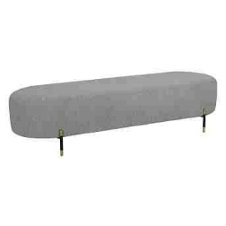
PUFF CONSTANCE BANCO | Descrição | Larg | Prof | Altura | m2 | Tecido | G8 | G9 | G10 | G0 | G1 | G2 | G3 | G4 | G5 | G6 | G7
 | Puff Banco | 1.72 | 0.55 | 0.40 | 0.95 | 3.80 | 1,988 | 2,072 | 2,365 | 1,524 | 1,553 | 1,599 | 1,641 | 1,687 | 1,733 | 1,779 | 1,859

 | OBS: PÉ EM METAL PINTADO

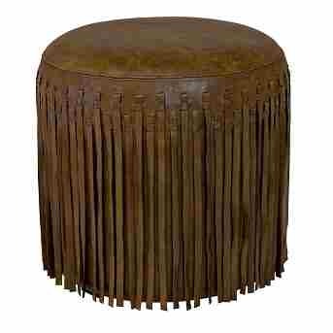
PUFF LANDON | Descrição | Larg | Prof | Altura | m2 | Tecido | COURO
 | Puff | 0.45 | 0.45 | 0.47 | 0.20 | 4.78 | 1,463

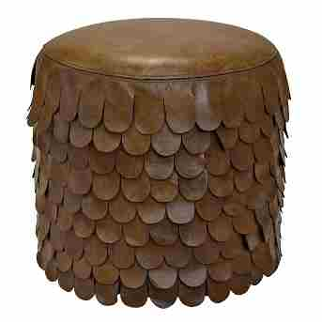
PUFF POGGIO | Descrição | Larg | Prof | Altura | m2 | Tecido | COURO
 | Puff | 0.45 | 0.45 | 0.47 | 0.20 | 4.78 | 1,463

KOYO Dormitório
TABELA DORMITÓRIO 2026 |  |  |  |  |  |  |  |  |  | TECIDOS KARAMS
LÍQUIDA
 |  |  |  |  |  |  |  | REVISÃO | 2026-05-12

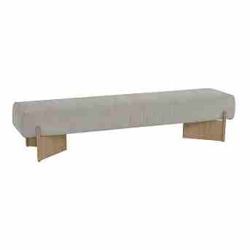
BANCO DOBRA | Descrição | Larg | Prof | Altura | m2 | Tecido | G8 | G9 | G10 | G0 | G1 | G2 | G3 | G4 | G5 | G6 | G7
 | Banco | 2.04 | 0.50 | 0.45 | 1.02 | 4.20 | 4,170 | 4,273 | 4,633 | 3,600 | 3,636 | 3,692 | 3,744 | 3,800 | 3,857 | 3,913 | 4,011

 | OBS: PÉ EM METAL REVESTIDO COM LÂMINA DE MADEIRA

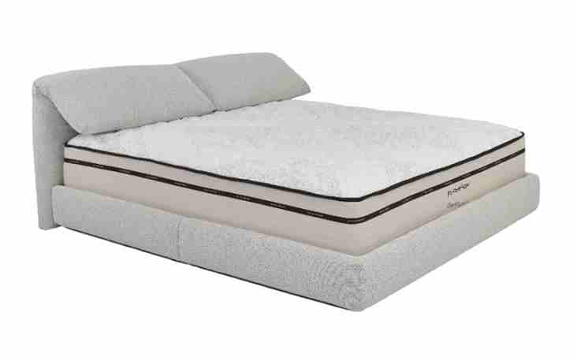
CAMA AIME | Descrição | Larg | Prof | Altura | m2 | Tecido | G8 | G9 | G10 | G0 | G1 | G2 | G3 | G4 | G5 | G6 | G7
 | Cama | 2.06 | 2.30 | 0.94 | 4.74 | 11.10 | 4,579 | 4,849 | 5,795 | 3,078 | 3,172 | 3,321 | 3,456 | 3,605 | 3,754 | 3,902 | 4,159

